备忘录
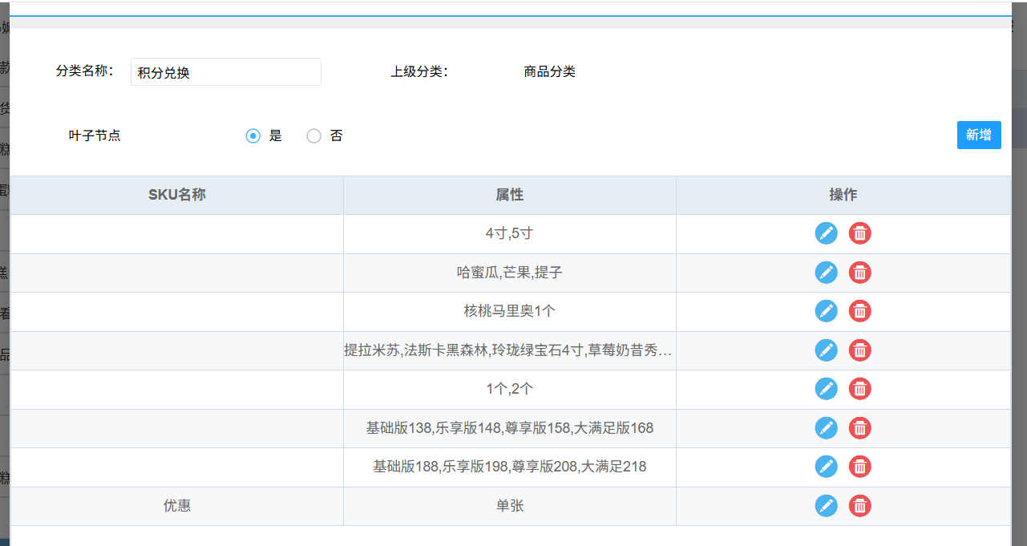
序号 | 内部记录 | 状态 | 创建时间 | 提出人 | 备注
1 | 原商城规格设置，部分企业没有设置规格标题，多组织无法迁移数据；需要运维和企业同步，设置规格标题 | 已处理 | 2025-06-16 | 艳明 | 上线前通知处理
2 | 企业单位换算率不一致，需要运维和企业同步，修正单位 | 已处理 | 2025-06-16 | 艳明 | 上线前通知处理
3 | 物料默认供应商和生产组织设置，需要和SAP账套有对应关系，影响数据同步 | 已处理 | 2025-06-16 | 艳明 | 找陈辉确认
4 | 惠诚供货关系上线后，不能配置不同门店使用不同供货仓库，必须是全部门店 | 待处理 | 2025-06-16 | 崔奇 | 上线前通知处理
5 | 上线前，让企业保留一个默认价格清单 | 已处理 | 2025-06-16 | 家旺 | 上线前通知处理
6
7 | 同一个物料不同供应商的进项税是否一致；和陈辉确认
8 | 控制台：分类层级限制（3新、4历史按需迁移），创建分类层级（3新、1按最高迁移历史）
9 | 供应商同步，复制SAP方式，5分钟同步一次
10 | 基础类数据时效不是那么高，通过同步任务，N分钟同步一次
11
12
13
14
15
16
17
18
19
20
21
22
23
24
25
26
27
28
29
30
31
32
33
34
35
36
37
38
39
40

日志规则
基础设置 | 记录方式
新增 | 记录全量 | 新增不记录，变更记录变动值 | 价格清单变更单独记录操作日志 特殊功能指定
编辑 | 字段多记录增量；字段少记录全量；产品定义 |  | 基础功能表格直接记录原值和新值
删除 | 记录操作
批量导入 | 按手动操作规则记录

单据 | 判断条件 | 记录方式
新增 | 单据新增后不可编辑 | 不记录
 | 单据新增后可编辑 | 不记录
编辑 |  | 记录增量
删除 | 单据新增后不可编辑 | 记录增量（操作方式、操作时间、操作人）
 | 单据新增后可编辑 | 记录增量（操作方式、操作时间、操作人）
取消、关闭 |  | 记录增量（操作方式、操作时间、操作人）
批量导入 |  | 按手动操作规则记录

可编辑单据 | 采购申请 | 非操作终端资源费全部，查询时间范围；可清除查询时间
 | 采购订单
 | 采购收货申请
 | 采购退货申请
 | 生产订单
 | 客户订单（移动端、控制台）
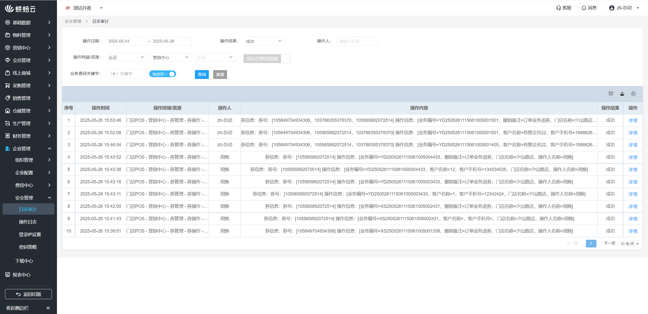

工厂门店供货关系
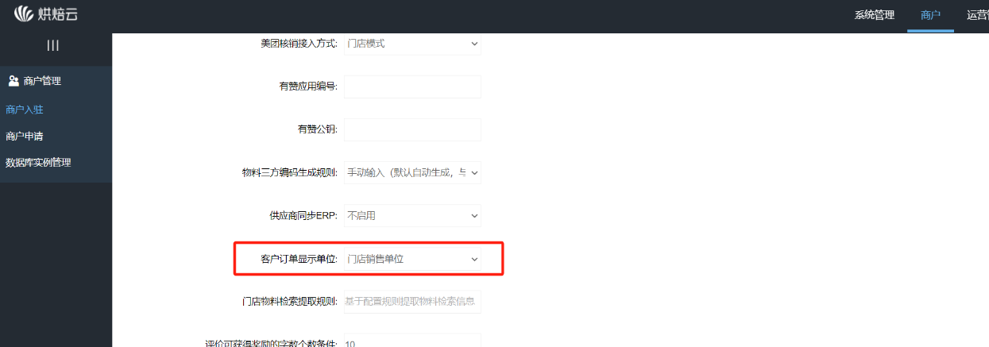
 | 历史数据 |  |  |  |  |  | 迁移物料
 | 毛毛虫 | 成本价 | 出厂价 | 销售价 | 会员价 | 最高采购价 | 毛毛虫 | 成本价 | 出厂价 | 销售价 | 会员价 | 最高采购价 |  |  | 海丰客户订单显示单位
 | 直营店清单 | 2.6 | 5.5 | 9.8 |  | 9.8 | 直营店清单 | 2.6 | 5.5 | 9.8 |  | 9.8
 | 加盟店清单 | 2.6 | 6 | 9.8 |  |  | 加盟店清单 | 2.6 | 6 | 9.8
 | 合作店清单 | 2.6 | 7 | 9.8 |  | 9.8 | 合作店清单 | 2.6 | 7 | 9.8 |  | 9.8
 | 工厂清单 | 2.6 | 5.5 | 10.8 |  | 9.8 | 工厂清单 | 2.6 | 5.5 | 10.8 |  | 9.8

 | 甜甜圈 | 成本价 | 出厂价 | 销售价 | 会员价 | 最高采购价 | 甜甜圈 | 成本价 | 出厂价 | 销售价 | 会员价 | 最高采购价
 | 门店1清单 | 0.4 | 0.85 | 2.5 |  |  | 门店1清单 | 0.4 | 0.85 | 2.5
 | 门店2清单 | 0.4 | 0.9 | 2.5 |  |  | 门店2清单 | 0.4 | 0.9 | 2.5
 | 门店3清单 | 0.4 | 0.85 | 2.5 |  |  | 门店3清单 | 0.4 | 0.85 | 2.5
 | 工厂清单 | 0.47 | 0.95 | 2.5 |  |  | 工厂清单 | 0.47 | 0.95 | 2.5

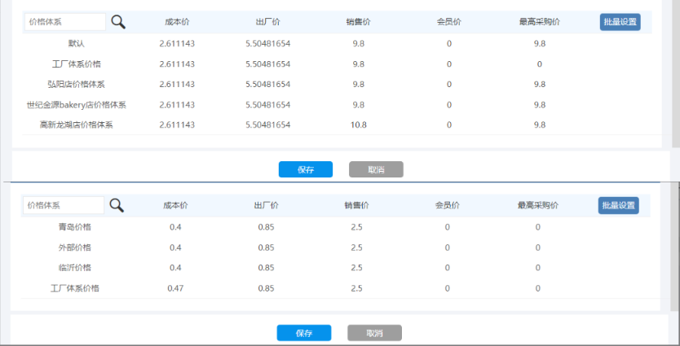
 |  |  |  |  |  |  | 迁移价格体系
 |  |  |  |  |  |  | 直营店清单 | 成本价 | 出厂价 | 销售价 | 会员价 | 最高采购价
 |  |  |  |  |  |  | 毛毛虫 | 2.6 | 5.5 | 9.8 |  | 9.8
 |  |  |  |  |  |  | 甜甜圈 | 0.4 | 0.85 | 2.5

 |  |  |  |  |  |  | 加盟店清单 | 成本价 | 出厂价 | 销售价 | 会员价 | 最高采购价
 |  |  |  |  |  |  | 毛毛虫 | 2.6 | 6 | 9.8
 |  |  |  |  |  |  | 甜甜圈 | 0.4 | 0.9 | 2.5

 |  |  |  |  |  |  | 合作店清单 | 成本价 | 出厂价 | 销售价 | 会员价 | 最高采购价
 |  |  |  |  |  |  | 毛毛虫 | 2.6 | 7 | 9.8 |  | 9.8
 |  |  |  |  |  |  | 甜甜圈 | 0.4 | 0.85 | 2.5

 |  |  |  |  |  |  | 工厂清单 | 成本价 | 出厂价 | 销售价 | 会员价 | 最高采购价
 |  |  |  |  |  |  | 毛毛虫 | 2.6 | 5.5 | 10.8 |  | 9.8
 |  |  |  |  |  |  | 甜甜圈 | 0.47 | 0.95 | 2.5

 | 历史数据 | 组织向门店供货 |  |  |  |  | 迁移供货关系
场景一：全部价格体系每个物料的出厂价+销售价完全相同 |  |  |  |  |  |  | 不需要迁移

场景二：不同门店价格体系出厂价不一致 |  |  |  |  |  |  | 迁移供求关系
分类 | 物料名称 | 供货部门 |  |  |  |  | 规则名称 | 供货类型 | 供货方 | 价格策略 | 要货方 | 供货范围 | 供货分类 | 供货物料
成品 | 毛毛虫 | 供货部门 | 工厂成品库 |  |  |  | 直营店供货价 | 组织向门店供货 | 成品库 | 收货方清单价格，出厂价 | 全部门店 | 自定义 | 产品品类，半成品类 | 6
原材料 | 甜甜圈 | 供货部门 | 工厂原料库
半成品 | 面团 | 供货部门 | 工厂成品库、工厂原料库

毛毛虫 | 价格清单 | 出厂价 | 引用门店
 | 直营店清单 | 5.5 | 门店1、2
 | 加盟店清单 | 6 | 门店3、4 |  |  |  | 迁移供求关系
 | 合作店清单 | 7 | 门店5、6 |  |  |  | 规则名称 | 供货类型 | 供货方 | 价格策略 | 要货方 | 供货范围 | 供货分类 | 供货物料
 | 工厂清单 | 5.5 | 工厂、门店7、8 |  |  |  | 直营店供货价 | 组织向门店供货 | 原料库 | 收货方清单价格，出厂价 | 全部门店 | 自定义 | 原辅料类 | 5

甜甜圈 | 价格清单 | 出厂价 | 引用门店
 | 直营店清单 | 0.85 | 门店1、2
 | 加盟店清单 | 0.9 | 门店3、4
 | 合作店清单 | 0.85 | 门店5、6
 | 工厂清单 | 0.95 | 工厂、门店7、8 |  |  |  | 迁移供求关系
 |  |  |  |  |  |  | 规则名称 | 供货类型 | 供货方 | 价格策略 | 要货方 | 供货范围 | 供货分类 | 供货物料
 |  |  |  |  |  |  | 直营店供货价 | 组织向门店供货 | 水吧库 | 收货方清单价格，出厂价 | 全部门店 | 自定义 |  | 19
物料分类 | 物料数量 | 成品库 | 原料库 | 水吧库 | 迁移方式
产品品类 | 100 | 90 | 3 | 7 | 成品库
半成品类 | 100 | 90 | 2 | 8 | 成品库
原辅料类 | 100 | 6 | 98 | 4 | 原料库
固定资产类 | 100 | 50 | 50 |  | 拆分到下一级
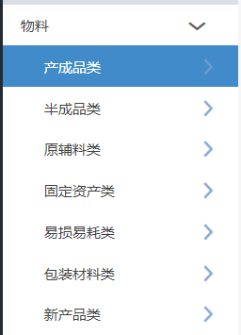
 |  |  |  |  |  |  | 迁移供求关系
 |  |  |  |  |  |  | 规则名称 | 供货类型 | 供货方 | 价格策略 | 要货方 | 供货范围 | 供货分类 | 供货物料
 |  |  |  |  |  |  | 直营店供货价 | 组织向门店供货 | 成品库，原料库 | 收货方清单价格，出厂价 | 全部门店 | 自定义 |  | 面团

退货关系

组织仓库供货关系
迁移供求关系
规则名称 | 供货类型 | 供货方 | 价格策略 | 系数 | 要货方 | 供货范围 | 供货分类 | 供货物料
青岛工厂成品库 | 组织向组织供货 | 青岛工厂成品库 | 动态价格，库存成本价 | 1.02 | 迁移组织仓库 | 自定义 | 全部分类 | 特定物料
青岛工厂原料库 | 组织向组织供货 | 青岛工厂原料库 | 动态价格，库存成本价 | 1.03 | 迁移组织仓库 | 全部物料

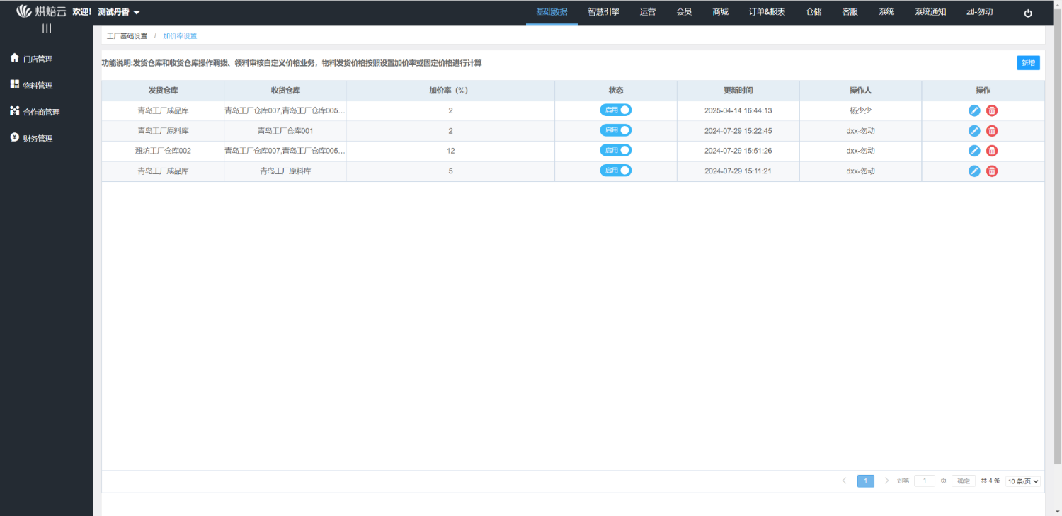

要货配送价格
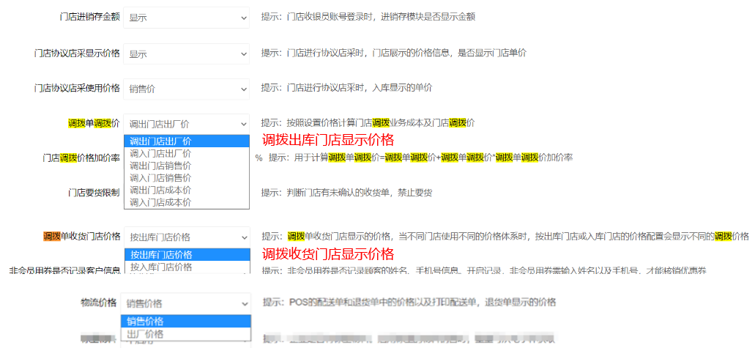
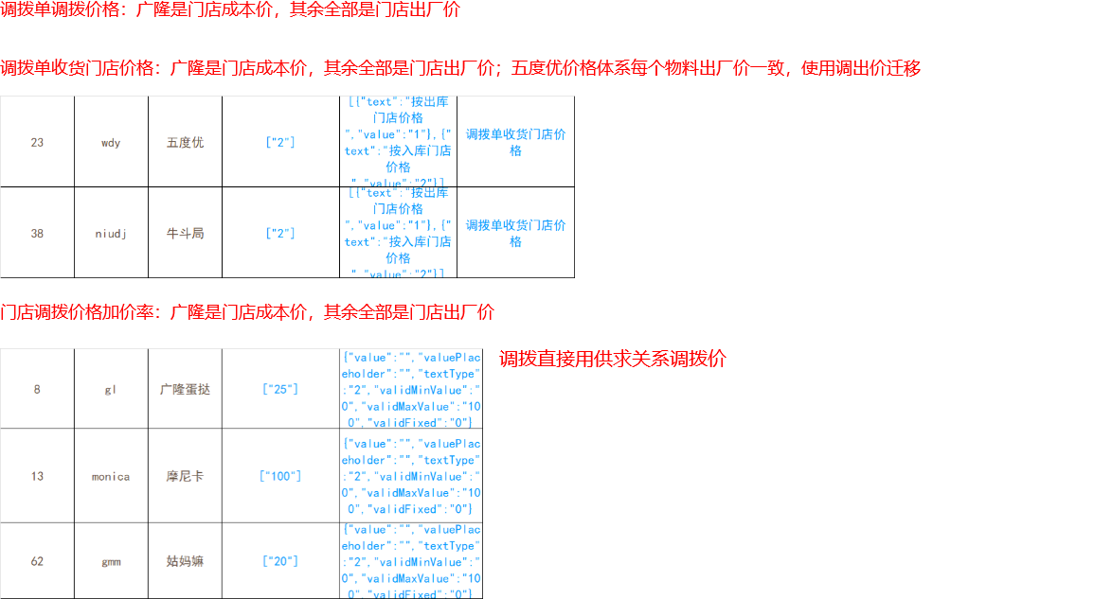
 | 价格策略 |  |  | 供货方 | 收货方 | 物料 | 价格 | 供货价格 |  | 按门店设置 | 要货显示价格 | 要货门店销售价
 | 供货方价格清单 | 库存成本价 | 规则1 | A成品库，B成品库 | A门店 | 毛毛虫 | 供货方清单价格 | 8,9 |  |  |  | 要货门店出厂价
 | 要货方价格清单 |  |  |  |  |  |  |  |  |  |  | 供货方供货价，取最高价显示（供货方库存成本价，取供货组织出厂价显示）
 | 指定价格清单 |  | 规则2 | A成品库 | A门店 | 甜甜圈 | 供货方清单价格 | 7 |  |  | 配送打印价格 | 要货单据价格
 |  |  |  |  |  |  |  |  |  |  |  | 供货结算价格
 |  |  | 成品要货模板 | 供货方 | 收货方 | 物料
 |  |  |  | A成品库，B成品库 | A门店 | 毛毛虫，甜甜甜

线上功能 | 取值来源 | 要货冻结金额 | 要货单 |  | 要货冻结金额 |  |  |  |  | 要货冻结金额
要货模板数据权限 | 设置仓库，按仓库查询模板供货仓库 |  | 要货模板数据权限 | 设置仓库，按仓库查询模板供货仓库 |  |  |  | 要货模板数据权限 | 设置仓库，按仓库查询模板供货仓库
销售价 | 要货门店价格清单销售价 |  | A成品库要货单 | 显示单价（按设置价格显示，多仓库供货取最高价格显示）下载全部价格清单 | 按显示价格冻结 |  |  | B成品库要货单 | 显示单价（按设置价格显示，多仓库供货取最高价格显示） | 按显示价格冻结
出厂价 | 要货门店价格清单出厂价 |  | 毛毛虫 | 当前模板物料，物料可用，门店可用，车间可用，允许组织配送，允许门店要货，物料供货关系内，供货组织任意可用（提交校验），禁止供货物料 |  |  |  | 毛毛虫
 |  |  | 甜甜圈 | 要货单按行审核，行显示供货部门，记录审核部门；拆分模板审核后拆分出物料，按供货规则显示供货仓库

分货单 |  |  | 分货单
要货模板数据权限 | 设置仓库，按仓库查询模板供货仓库 |  | 要货模板数据权限 | 设置仓库，按仓库查询模板供货仓库 |  |  |  | 要货模板数据权限 | 设置仓库，按仓库查询模板供货仓库
销售价 | 继承要货单销售价 |  | A成品库分货单 | 分货不显示价格 |  |  |  | B成品库分货单 | 分货不显示价格
出厂价 | 继承要货单出厂价 |  | 甜甜圈 | 继承要货单显示价格 |  |  |  | 毛毛虫 | 继承要货单显示价格

配送单 |  |  | 配送单
要货模板数据权限 | 设置仓库，按仓库查询模板供货仓库 |  | 要货模板数据权限 | 设置仓库，按仓库查询模板供货仓库 |  |  |  | 要货模板数据权限 | 设置仓库，按仓库查询模板供货仓库
销售价 | 继承要货单销售价 |  | A成品库配送单 | 显示价格，继承要货单显示价格 | 结算价格，按供求关系记录结算价；取供货仓库的价格清单出厂价 | 成本价格，取当前仓库成本价 |  | B成品库配送单 | 显示价格，继承要货单显示价格 | 结算价格，按供求关系记录结算价；记录每个物料的使用价格清单、系数、自定义价格 | 成本价格，取当前仓库成本价
出厂价 | 继承要货单出厂价 |  | 甜甜圈 |  |  |  |  | 毛毛虫
成本 | 取成本价

退货功能 |  | 退货原因 | 退货功能
返回仓库 | if 指定规则退货仓库，else 退货原因设置仓库 | 下载业务组织仓库，退货原因、规则 | 返回仓库 | if 指定退货规则仓库，else 退货原因启用组织退货仓库（多选）
显示退货价格 | 退货门店销售价 |  | 显示退货价格 | 退货门店销售价
 | 记录门店出厂价 |  |  | 记录门店出厂价
 | 记录门店成本价 |  |  | 记录门店成本价

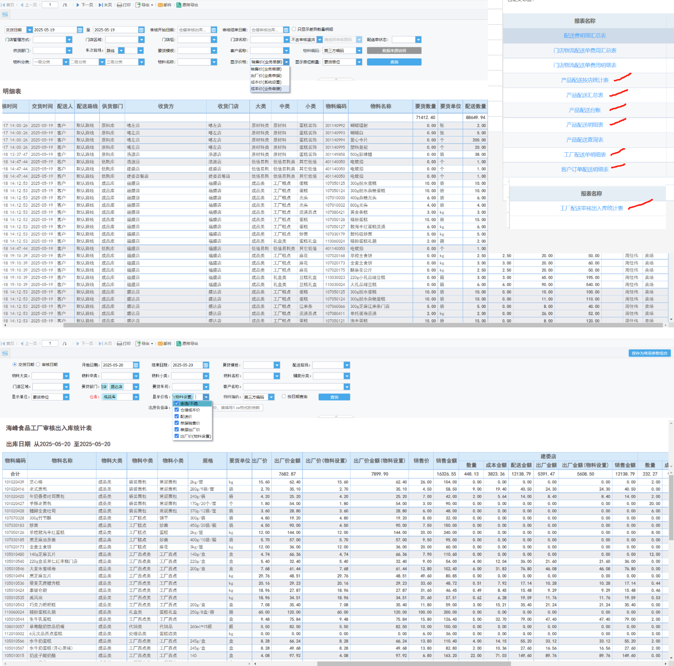
 |  |  | 退货审核
 |  |  | 默认单据仓库
 |  |  | 修改原因，按照当前单据组织，加载可选择原因
 |  |  | 结算价 | 取当返回仓库到门店的供货规则供货价格，无规则取返回仓库该物料的门店要货单位的出厂价

